LaFeO3
 | masas
Fe | 55.845 | u
La | 138.90547 | u
O | 15.999 | u
H | 1.00784 | u
N | 14.007 | u
C | 12.011 | u

NO3 | 62.004 | u
H2O | 18.01468 | u

La(NO3)3*6H2O | 433.00555 | u
Fe(NO3)3*9H2O | 403.98912 | u
LaFeO3 | 242.74747 | u
C2H5NO2 | 75.0662 | u

masa de producto | 1 | g
moles de producto | 0.0041195074041 | mol

Prop. moles 1er precursor | 1 |  | 1 mol La(NO₃)3·6H₂O per 1 mol CaFe₂O₄
Prop. moles 2do precursor | 1 |  | 1 mol Fe(NO₃)₃·9H₂O per 1 mol CaFe₂O₄

moles 1er precursor | 0.0041195074041 | mol
moles 2do precursor | 0.0041195074041 | mol

masa 1er precursor | 1.7837695693 | g
masa 2do precursor | 1.664236171 | g

pureza 1er precursor | 0.99
pureza 2do precursor | 0.99
masa total 1er precursor | 1.8017874437 | g
masa total 2do precursor | 1.6810466374 | g

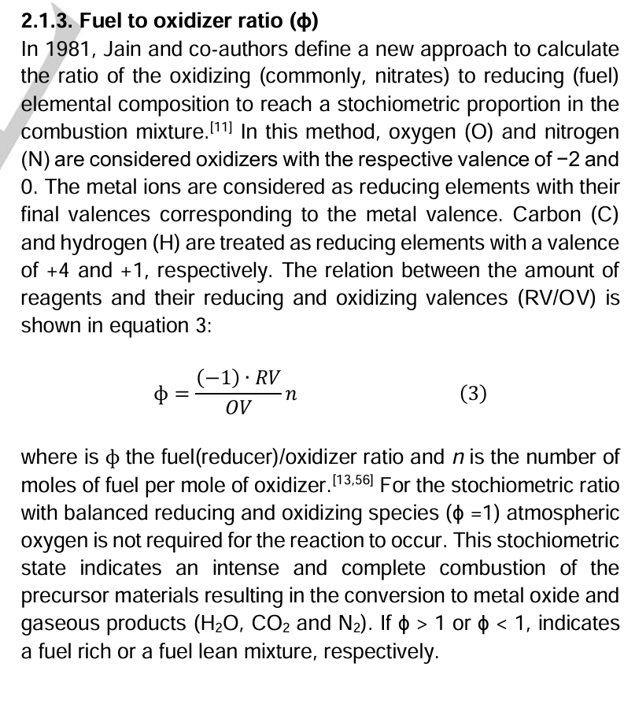
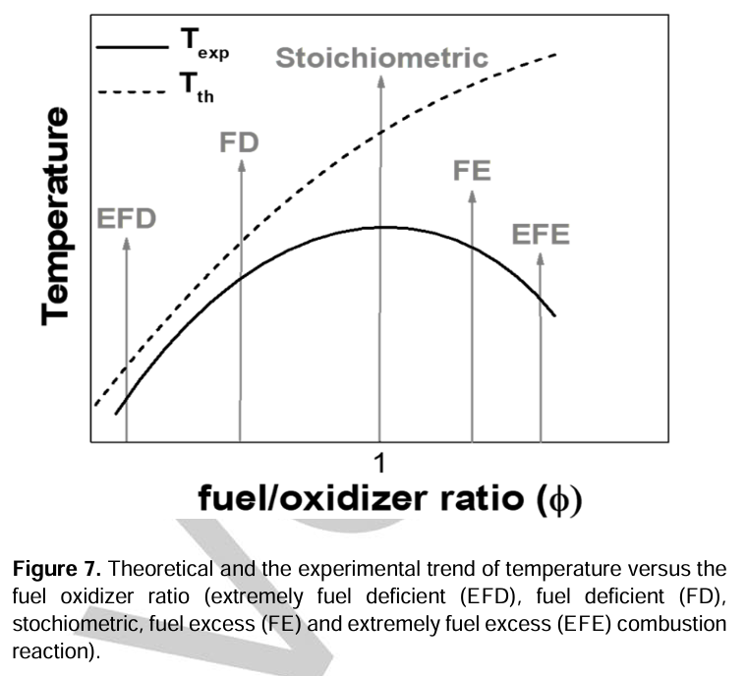
Valency
Fe | 3
Cu | 2
O | -2
H | 1
N | 0
C | 4

Cu(NO3)2*4H2O | -10
Fe(NO3)3*9H2O | -15
C2H5NO2 | 9

denominador | -25
numerador/x | 9

phi | 1.2
x | 3.3333333333 | mol/mol

moles combustible | 0.013731691347 | mol
masa combustible | 1.030785889 | g

Pureza combustible | 0.985
masa total combustible | 1.046483136 | g

